Сітка змагань
 |  |  |  |  |  |  |  |  |  | 61-та спартакіада студентів НУБіП України 2017 - 2018 навчального року
 |  |  |  |  |  |  |  |  |  | Волейбол (жінки)
 |  |  | Навчальний корпус №9, ігрова зала |  |  |  |  |  |  |  |  |  |  |  |  | 31.10-___.11.2017 р.
 | 1 тур |  |  |  |  |  |  |  |  | Сітка змагань
 |  |  | 2 тур |  |  |  |  |  |  |  |  |  |  |  |  |  |  | 2 тур
1 | ІТ | 2 |  |  | 0.25 |  |  |  |  |  |  | 0.25 |  | 4 тур |  | 3 тур
 | 1 |  | ІТ | -
16 | - | 0 | W1 |  |  |  |  |  |  |  |  |  |  |  |  |  | - | -
 |  |  | 9 |  | - | - |  |  |  |  | - | - |  |  | - | МТ |  | L1
8 | Вет. | 2 |  |  | W9 |  |  | 0.5 |  |  |  | L22 |  |  |  | W13 |  | 13
 | 2 |  | Вет. | - |  |  |  |  |  |  |  |  | - | - |  | 17 | + | МТ
9 | МТ | 0 | W2 |  |  |  |  | 27 |  |  |  | 25 |  | W17 |  |  |  | L2
 |  |  |  |  | 21 |  | - | - | - | - |  |  |  |  | - | -
5 | Агро. | 2 |  |  |  |  | W21 |  |  | W25 |  |  |  | 23 |  | L12
 | 3 |  | Агро. | - |  |  |  |  |  |  | - | - |  |  |  |  | - | ХТтаУЯ
12 | ХТтаУЯ | 0 | W3 |  |  |  |  |  |  |  |  | W23 |  |  | - | - |  | L3
 |  |  | 10 |  | - | - |  |  |  |  |  |  |  |  |  | W14 |  | 14
4 | ЛСПГ | 2 |  |  | W10 |  | Фінал |  |  | 3-4 місце |  |  | - | - |  | 18 | - | Юрид.
 | 4 |  | ЛСПГ | - |  |  | - | - | - | - |  |  |  | W18 |  |  |  | L4
13 | Юрид. | 0 | W4 |  |  |  | W27 |  |  | L27 |  |  |  |  | - | -
 |  |  |  |  |  |  | 30 |  |  | 29 |  |  |  |  |  | L11
3 | ТВБ | 1
 | 5 |  | ГП | - |  |  | - | - | - | -
14 | ГП | 2 | W5 |  |  |  | W28 |  |  | L28 |  |  |  |  |  |  | - | ТВБ
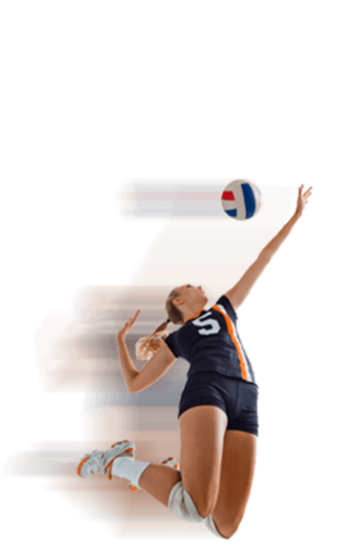
 |  |  | 11 |  | - | - |  |  |  |  | - | - |  |  | - | - |  | L5
6 | КД | 2 |  |  | W11 |  |  |  |  |  |  | L21 |  |  |  | W15 |  | 15
 | 6 |  | КД | - |  |  |  | 28 |  |  |  |  | - | - |  | 19 | - | ЗРБЕ
11 | ЗРБЕ | 0 | W6 |  |  |  | - | - | - | - |  | 26 |  | W19 |  |  |  | L6
 |  |  |  |  | 22 |  | W22 |  |  | W26 |  |  |  |  | - | -
7 | Екон. | 0 |  |  |  |  |  |  |  |  | - | - |  | 24 |  | L10
 | 7 |  | ЗВ | - |  |  |  |  |  |  |  | W24 |  |  |  |  | - | Екон.
10 | ЗВ | 2 | W7 |  |  |  |  |  |  |  |  |  |  |  | - | - |  | L7
 |  |  | 12 |  | - | - |  |  |  |  |  |  |  |  |  | W16 |  | 16
2 | АМ | + |  |  | W12 |  |  |  |  |  |  |  | - | - |  | 20 | - | ПО
 | 8 |  | АМ | - |  |  |  |  |  |  |  |  |  | W20 |  |  |  | L8
15 | ПО | Н/Я | W8 |  |  |  |  |  |  |  |  |  |  |  | - | -
 |  |  |  |  |  |  |  |  |  |  |  |  |  |  |  | L9
 |  |  |  |  |  |  |  |  |  |  |  |  | L-переможений
 |  |  |  |  |  |  |  |  |  |  |  | 5-6 місця |  | 7-8 місця |  | 9-11 місця |  | 12-14 місця
 |  | Головний суддя |  |  |  | Вишневський М.О. |  |  |  |  | Головний секретар |  |  |  | Д.В. Магльований

 |  |  |  |  |  |  |  |  |  |  |  |  | TRUE
 |  |  |  |  |  |  |  |  |  |  |  |  | TRUE

